Техничка STETSON
Артикул на этикетке | Style | Name | Группа | Категория | Коллекция | Сезон | фото | Brand name | Color | Цвет полный | материал верха | материал подкладки | Тип материала верха | Пол (муж/жен/yнисекс) | O/S (53-63 см) | XS (53см) | XS/S (54см) | S (55 см) | S/M (56 см) | M (57 см) | M/L (58 см) | L (59 см) | L/XL (60 см) | XL (61 см) | XL/XXL (62 см) | XXL (63 см) | XXL/XXXL (64см) | XXXL (65см) | сумма | код страны | Name of manufacturer, it's address | Наименование страны-изготовителя: | Вес нетто | Вес брутто | Всего нетто | Всего брутто | Цена | Сумма
02-660-19 | 1813904 | Bucket Linen | Панамы | Панама | Stetson | Всесезон | 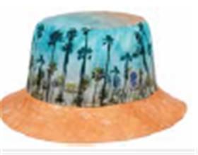 | STETSON | 99 | голубой | 100% лен / Подклад: 68% хлопок - 32% полиэстер |  | Текстиль, ткань | Унисекс |  | 0 | 0 |  | 0 | 2 | 0 | 4 | 0 |  | 0 | 0 | 0 | 0 | 6 | DE | Name of manufacturer and its legal address: Friedrich W. Schneider GmbH & Co. KG, Oskar-Schindler-Str. 11, D 50769 Köln, GERMANY; Brunch of manufacturer and its legal address: Friedrich W. Schneider GmbH & Co. KG, Oskar-Schindler-Str. 11, D 50769 Köln, GERMANY; | Германия | 0.1 | 0.15 | 0.6 | 0.9 | 2,998.65 ₽ | 17,991.89 €
02-671-95 | 7751191 | Trucker Cap Gambling Grifter | Бейсболки | Бейсболка с сеточкой | Stetson | Всесезон | 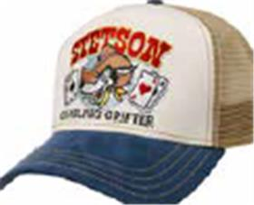 | STETSON | 27 | синий / белый | 100% хлопок / Подклад: 100% хлопок |  | Текстиль, ткань | Унисекс | 150 | 0 | 0 |  | 0 |  | 0 |  | 0 |  | 0 | 0 | 0 | 0 | 150 | CN | Name of manufacturer and its legal address: Friedrich W. Schneider GmbH & Co. KG, Oskar-Schindler-Str. 11, D 50769 Köln, GERMANY; Brunch of manufacturer and its legal address: CAPITALL HOLDINGS LIMITED, 11 F MIN FANG MANSION - 186 Jiangdong Middle Road, 210029 NANJING, China. | Китай | 0.1 | 0.15 | 15 | 22.5 | 1,178.89 ₽ | 176,833.20 €
02-672-14 | 7751194 | Trucker Cap Sun | Бейсболки | Бейсболка с сеточкой | Stetson | Всесезон | 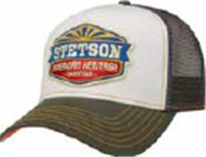 | STETSON | 5 | оливковый / белый | 100% хлопок / Подклад: 100% хлопок |  | Текстиль, ткань | Унисекс | 115 | 0 | 0 |  | 0 |  | 0 |  | 0 |  | 0 | 0 | 0 | 0 | 115 | CN | Name of manufacturer and its legal address: Friedrich W. Schneider GmbH & Co. KG, Oskar-Schindler-Str. 11, D 50769 Köln, GERMANY; Brunch of manufacturer and its legal address: CAPITALL HOLDINGS LIMITED, 11 F MIN FANG MANSION - 186 Jiangdong Middle Road, 210029 NANJING, China. | Китай | 0.1 | 0.15 | 11.5 | 17.25 | 1,178.89 ₽ | 135,572.12 €
02-673-70 | 7751196 | Trucker Cap Chrome | Бейсболки | Бейсболка с сеточкой | Stetson | Всесезон | 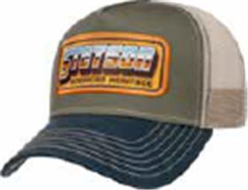 | STETSON | 25 | синий / оливковый | 100% хлопок / Подклад: 100% хлопок |  | Текстиль, ткань | Унисекс | 115 | 0 | 0 |  | 0 |  | 0 |  | 0 |  | 0 | 0 | 0 | 0 | 115 | CN | Name of manufacturer and its legal address: Friedrich W. Schneider GmbH & Co. KG, Oskar-Schindler-Str. 11, D 50769 Köln, GERMANY; Brunch of manufacturer and its legal address: CAPITALL HOLDINGS LIMITED, 11 F MIN FANG MANSION - 186 Jiangdong Middle Road, 210029 NANJING, China. | Китай | 0.1 | 0.15 | 11.5 | 17.25 | 1,178.89 ₽ | 135,572.12 €
02-483-13 | 7756106 | TRUCKER CAP FISHERMENS BAY | Бейсболки | Бейсболка с сеточкой | Stetson | всесезон | 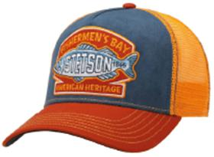 | STETSON | 28 | оранжевый / синий | 100% хлопок / Подклад: 100% хлопок |  |  | Унисекс | 105 | 0 | 0 |  | 0 |  | 0 |  | 0 |  | 0 | 0 | 0 | 0 | 105 | CN | Friedrich W. Schneider GmbH & Co. KG; Oskar-Schindler-Str. 11, D 50769 Köln, Germany | Китай | 0.1 | 0.15 | 10.5 | 15.75 | 1,178.89 ₽ | 123,783.24 €
02-613-54 | 7756112 | TRUCKER CAP HIKING | Бейсболки | Бейсболка с сеточкой | Stetson | всесезон | 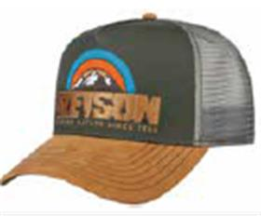 | STETSON | 57 | бежевый / серый | 100% хлопок / Подклад: 100% хлопок |  |  | Унисекс | 74 | 0 | 0 |  | 0 |  | 0 |  | 0 |  | 0 | 0 | 0 | 0 | 74 | CN | Friedrich W. Schneider GmbH & Co. KG; Oskar-Schindler-Str. 11, D 50769 Köln, Germany | Китай | 0.1 | 0.15 | 7.4 | 11.1 | 1,178.89 ₽ | 87,237.71 €
02-614-54 | 7756113 | TRUCKER CAP ANIMAL NATURE | Бейсболки | Бейсболка с сеточкой | Stetson | всесезон | 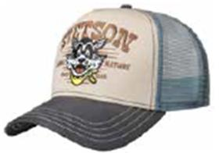 | STETSON | 37 | бежевый / серый | 100% хлопок / Подклад: 100% хлопок |  |  | Унисекс | 90 | 0 | 0 |  | 0 |  | 0 |  | 0 |  | 0 | 0 | 0 | 0 | 90 | CN | Friedrich W. Schneider GmbH & Co. KG; Oskar-Schindler-Str. 11, D 50769 Köln, Germany | Китай | 0.1 | 0.15 | 9 | 13.5 | 1,178.89 ₽ | 106,099.92 €
02-615-13 | 7756114 | TRUCKER CAP CANOE | Бейсболки | Бейсболка с сеточкой | Stetson | всесезон | 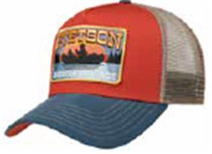 | STETSON | 28 | оранжевый / синий | 100% хлопок / Подклад: 100% хлопок |  |  | Унисекс | 130 | 0 | 0 |  | 0 |  | 0 |  | 0 |  | 0 | 0 | 0 | 0 | 130 | CN | Friedrich W. Schneider GmbH & Co. KG; Oskar-Schindler-Str. 11, D 50769 Köln, Germany | Китай | 0.1 | 0.15 | 13 | 19.5 | 1,178.89 ₽ | 153,255.44 €
02-674-03 | 7721110 | Baseball Cap Cotton | Бейсболки | Бейсболка | Stetson | Всесезон | 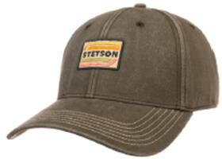 | STETSON | 5 | оливковый | 100% хлопок / Подклад: 100% хлопок |  | Текстиль, ткань | Унисекс | 10 | 0 | 0 |  | 0 |  | 0 |  | 0 |  | 0 | 0 | 0 | 0 | 10 | CN | Name of manufacturer and its legal address: Friedrich W. Schneider GmbH & Co. KG, Oskar-Schindler-Str. 11, D 50769 Köln, GERMANY; Brunch of manufacturer and its legal address: CAPITALL HOLDINGS LIMITED, 11 F MIN FANG MANSION - 186 Jiangdong Middle Road, 210029 NANJING, China. | Китай | 0.1 | 0.15 | 1 | 1.5 | 1,178.89 ₽ | 11,788.88 €
02-675-14 | 7721122 | Baseball Cap Duck | Бейсболки | Бейсболка | Stetson | Всесезон | 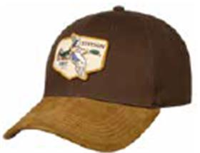 | STETSON | 6 | коричневый | 100% хлопок / Подклад: 100% хлопок |  | Текстиль, ткань | Унисекс | 40 | 0 | 0 |  | 0 |  | 0 |  | 0 |  | 0 | 0 | 0 | 0 | 40 | CN | Name of manufacturer and its legal address: Friedrich W. Schneider GmbH & Co. KG, Oskar-Schindler-Str. 11, D 50769 Köln, GERMANY; Brunch of manufacturer and its legal address: CAPITALL HOLDINGS LIMITED, 11 F MIN FANG MANSION - 186 Jiangdong Middle Road, 210029 NANJING, China. | Китай | 0.1 | 0.15 | 4 | 6 | 1,495.37 ₽ | 59,814.72 €
02-486-17 | 7781115 | BASEBALL CAP SHAKA COTTON | Бейсболки | Бейсболка с прямым козырьком | Stetson | всесезон | 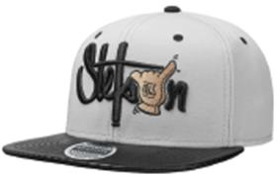 | STETSON | 3 | черный / серый | 100% хлопок / Подклад: 100% хлопок |  |  | Унисекс | 12 | 0 | 0 |  | 0 |  | 0 |  | 0 |  | 0 | 0 | 0 | 0 | 12 | CN | Friedrich W. Schneider GmbH & Co. KG; Oskar-Schindler-Str. 11, D 50769 Köln, Germany | Китай | 0.1 | 0.15 | 1.2 | 1.8 | 1,178.89 ₽ | 14,146.66 €
02-486-18 | 7781115 | BASEBALL CAP SHAKA COTTON | Бейсболки | Бейсболка с прямым козырьком | Stetson | всесезон | 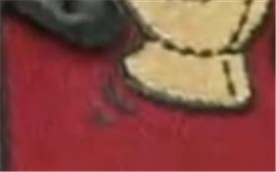 | STETSON | 8 | черный / красный | 100% хлопок / Подклад: 100% хлопок |  |  | Унисекс | 6 | 0 | 0 |  | 0 |  | 0 |  | 0 |  | 0 | 0 | 0 | 0 | 6 | CN | Friedrich W. Schneider GmbH & Co. KG; Oskar-Schindler-Str. 11, D 50769 Köln, Germany | Китай | 0.1 | 0.15 | 0.6 | 0.9 | 1,178.89 ₽ | 7,073.33 €
02-489-36 | 7781118 | BASEBALL CAP CAMO COTTON | Бейсболки | Бейсболка с прямым козырьком | Stetson | всесезон | 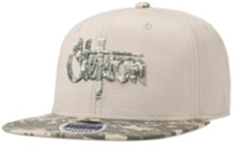 | STETSON | 75 | кремовый | 100% хлопок / Подклад: 100% хлопок |  |  | Унисекс | 6 | 0 | 0 |  | 0 |  | 0 |  | 0 |  | 0 | 0 | 0 | 0 | 6 | CN | Friedrich W. Schneider GmbH & Co. KG; Oskar-Schindler-Str. 11, D 50769 Köln, Germany | Китай | 0.1 | 0.15 | 0.6 | 0.9 | 1,178.89 ₽ | 7,073.33 €
02-490-08 | 7781120 | BASEBALL CAP COTTON | Бейсболки | Бейсболка с прямым козырьком | Stetson | всесезон | 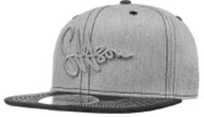 | STETSON | 31 | серый | 100% хлопок / Подклад: 100% хлопок |  |  | Унисекс | 6 | 0 | 0 |  | 0 |  | 0 |  | 0 |  | 0 | 0 | 0 | 0 | 6 | CN | Friedrich W. Schneider GmbH & Co. KG; Oskar-Schindler-Str. 11, D 50769 Köln, Germany | Китай | 0.1 | 0.15 | 0.6 | 0.9 | 1,178.89 ₽ | 7,073.33 €
02-678-86 | 7785101 | Baseball Cap Toothpick Rebel | Бейсболки | Бейсболка с прямым козырьком | Stetson | Всесезон | 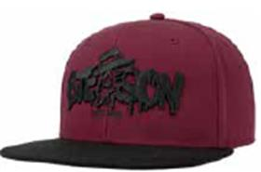 | STETSON | 89 | малиновый / черный | 100% полиэстер / Подклад: 100% хлопок |  | Текстиль, ткань | Унисекс | 5 | 0 | 0 |  | 0 |  | 0 |  | 0 |  | 0 | 0 | 0 | 0 | 5 | CN | Name of manufacturer and its legal address: Friedrich W. Schneider GmbH & Co. KG, Oskar-Schindler-Str. 11, D 50769 Köln, GERMANY; Brunch of manufacturer and its legal address: CAPITALL HOLDINGS LIMITED, 11 F MIN FANG MANSION - 186 Jiangdong Middle Road, 210029 NANJING, China. | Китай | 0.1 | 0.15 | 0.5 | 0.75 | 1,178.89 ₽ | 5,894.44 €
02-679-16 | 6611130 | Texas Denim | Кепки | Кепка уточка | Stetson | Всесезон | 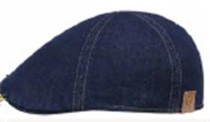 | STETSON | 2 | темно-синий | 100% хлопок / Подклад: 68% хлопок - 32% полиэстер |  | Текстиль, ткань | Унисекс |  | 0 | 0 | 1 | 0 | 5 | 0 | 7 | 0 | 3 | 0 | 0 | 0 | 0 | 16 | BG | Name of manufacturer and its legal address: Friedrich W. Schneider GmbH & Co. KG, Oskar-Schindler-Str. 11, D 50769 Köln, GERMANY; Brunch of manufacturer and its legal address: APEX PRO LTD. 1 Iulius Irasek str. 3400 Montana, BULGARIA. | Болгария | 0.1 | 0.15 | 1.6 | 2.4 | 1,811.85 ₽ | 28,989.57 €
02-201-16 | 6611105 | TEXAS COTTON | Кепки | Кепка уточка | Stetson | всесезон |  | STETSON | 2 | темно-синий | 100% хлопок / Подклад: 100% хлопок |  |  | Унисекс |  | 0 | 0 |  | 0 | 5 | 0 | 5 | 0 |  | 0 | 0 | 0 | 0 | 10 | CN | Friedrich W. Schneider GmbH & Co. KG; Oskar-Schindler-Str. 11, D 50769 Köln, Germany | Китай | 0.1 | 0.15 | 1 | 1.5 | 1,020.65 ₽ | 10,206.48 €
02-201-08 | 6611105 | TEXAS COTTON | Кепки | Кепка уточка | Stetson | всесезон |  | STETSON | 32 | серый | 100% хлопок / Подклад: 100% хлопок |  |  | Унисекс |  | 0 | 0 |  | 0 | 4 | 0 | 9 | 0 |  | 0 | 0 | 0 | 0 | 13 | CN | Friedrich W. Schneider GmbH & Co. KG; Oskar-Schindler-Str. 11, D 50769 Köln, Germany | Китай | 0.1 | 0.15 | 1.3 | 1.95 | 1,020.65 ₽ | 13,268.42 €
02-201-03 | 6611105 | TEXAS COTTON | Кепки | Кепка уточка | Stetson | всесезон |  | STETSON | 55 | оливковый | 100% хлопок / Подклад: 100% хлопок |  |  | Унисекс |  | 0 | 0 |  | 0 | 5 | 0 | 6 | 0 |  | 0 | 0 | 0 | 0 | 11 | CN | Friedrich W. Schneider GmbH & Co. KG; Oskar-Schindler-Str. 11, D 50769 Köln, Germany | Китай | 0.1 | 0.15 | 1.1 | 1.65 | 1,020.65 ₽ | 11,227.13 €
02-496-09 | 7431101 | ARMY CAP COTTON | Кепки | Кепка кадетка | Stetson | всесезон |  | STETSON | 1 | черный | 100% хлопок / Подклад: 100% хлопок |  |  | Унисекс |  | 0 | 0 |  | 0 | 3 | 0 | 8 | 0 | 4 | 0 | 0 | 0 | 0 | 15 | CN | Friedrich W. Schneider GmbH & Co. KG; Oskar-Schindler-Str. 11, D 50769 Köln, Germany | Китай | 0.1 | 0.15 | 1.5 | 2.25 | 1,178.89 ₽ | 17,683.32 €
02-496-11 | 7431101 | ARMY CAP COTTON | Кепки | Кепка кадетка | Stetson | всесезон | 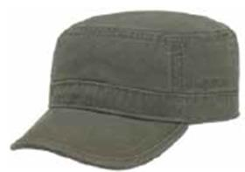 | STETSON | 55 | зеленый | 100% хлопок / Подклад: 100% хлопок |  |  | Унисекс |  | 0 | 0 | 1 | 0 | 4 | 0 | 7 | 0 | 2 | 0 | 0 | 0 | 0 | 14 | CN | Name of manufacturer and its legal address: Friedrich W. Schneider GmbH & Co. KG, Oskar-Schindler-Str. 11, D 50769 Köln, GERMANY; Brunch of manufacturer and its legal address: CAPITALL HOLDINGS LIMITED, 11 F MIN FANG MANSION - 186 Jiangdong Middle Road, 210029 NANJING, China. | Китай | 0.1 | 0.15 | 1.4 | 2.1 | 1,178.89 ₽ | 16,504.43 €
02-685-08 | 7713101 | Baseball Cap Linen | Бейсболки | Бейсболка | Stetson | Летний |  | STETSON | 3 | серый | 100% лен / Подклад: 68% хлопок - 32% полиэстер |  | Текстиль, ткань | Унисекс |  | 0 | 0 |  | 0 | 4 | 0 | 6 | 0 |  | 0 | 0 | 0 | 0 | 10 | CN | Name of manufacturer and its legal address: Friedrich W. Schneider GmbH & Co. KG, Oskar-Schindler-Str. 11, D 50769 Köln, GERMANY; Brunch of manufacturer and its legal address: CAPITALL HOLDINGS LIMITED, 11 F MIN FANG MANSION - 186 Jiangdong Middle Road, 210029 NANJING, China. | Китай | 0.1 | 0.15 | 1 | 1.5 | 1,495.37 ₽ | 14,953.68 €
02-686-06 | 6843116 | Hatteras Linen | Кепки | Кепка восьмиклинка | Stetson | Летний |  | STETSON | 2 | синий | 100% лен / Подклад: 68% хлопок - 32% полиэстер |  | Текстиль, ткань | Унисекс |  | 0 | 0 | 1 | 0 | 5 | 0 | 8 | 0 | 2 | 0 | 0 | 0 | 0 | 16 | BG | Name of manufacturer and its legal address: Friedrich W. Schneider GmbH & Co. KG, Oskar-Schindler-Str. 11, D 50769 Köln, GERMANY; Brunch of manufacturer and its legal address: APEX PRO LTD. 1 Iulius Irasek str. 3400 Montana, BULGARIA. | Болгария | 0.1 | 0.15 | 1.6 | 2.4 | 2,365.69 ₽ | 37,851.01 €
02-689-14 | 6813103 | 8-Panel Cap Linen | Кепки | Кепка восьмиклинка | Stetson | Летний |  | STETSON | 6 | коричневый | 100% лен / Подклад: 51% полиэстер - 49% вискоза |  | Текстиль, ткань | Унисекс |  | 0 | 0 |  | 0 | 4 | 0 | 6 | 0 | 1 | 0 | 0 | 0 | 0 | 11 | DE | Name of manufacturer and its legal address: Friedrich W. Schneider GmbH & Co. KG, Oskar-Schindler-Str. 11, D 50769 Köln, GERMANY; Brunch of manufacturer and its legal address: Friedrich W. Schneider GmbH & Co. KG, Oskar-Schindler-Str. 11, D 50769 Köln, GERMANY; | Германия | 0.1 | 0.15 | 1.1 | 1.65 | 2,998.65 ₽ | 32,985.13 €
02-233-91 | 1187101 | PLAYER PIGSKIN | Шляпы | Шляпа хомбург | Stetson | всесезон | 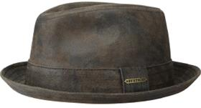 | STETSON | 63 | темно-коричневый | 100% натуральная кожа / Подклад: 100% хлопок |  | Кожа | Унисекс |  | 0 | 0 |  | 0 | 8 | 0 | 9 | 0 |  | 0 | 0 | 0 | 0 | 17 | CN | Friedrich W. Schneider GmbH & Co. KG; Oskar-Schindler-Str. 11, D 50769 Köln, Germany | Китай | 0.1 | 0.15 | 1.7 | 2.55 | 4,509.84 ₽ | 76,667.28 €
02-098-91 | 7497105 | ARMY CAP PIGSKIN | Кепки | Кепка кадетка | Stetson | всесезон |  | STETSON | 62 | темно-коричневый | 100% натуральная кожа / Подклад: 100% хлопок |  | Кожа | Унисекс | 10 | 0 | 0 |  | 0 |  | 0 |  | 0 |  | 0 | 0 | 0 | 0 | 10 | CN | Friedrich W. Schneider GmbH & Co. KG; Oskar-Schindler-Str. 11, D 50769 Köln, Germany | Китай | 0.1 | 0.15 | 1 | 1.5 | 2,128.33 ₽ | 21,283.28 €
02-186-06 | 2811101 | BUCKET DELAVE | Панамы | Панама | Stetson | летний | 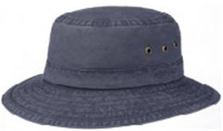 | STETSON | 2 | синий | 100% хлопок / Подклад: 100% хлопок |  |  | Унисекс |  | 0 | 0 |  | 0 |  | 0 | 4 | 0 | 2 | 0 | 0 | 0 | 0 | 6 | CN | Name of manufacturer and its legal address: Friedrich W. Schneider GmbH & Co. KG, Oskar-Schindler-Str. 11, D 50769 Köln, GERMANY; Brunch of manufacturer and its legal address: CAPITALL HOLDINGS LIMITED, 11 F MIN FANG MANSION - 186 Jiangdong Middle Road, 210029 NANJING, China. | Китай | 0.1 | 0.15 | 0.6 | 0.9 | 2,128.33 ₽ | 12,769.97 €
02-186-09 | 2811101 | BUCKET DELAVE | Панамы | Панама | Stetson | летний |  | STETSON | 1 | черный | 100% хлопок / Подклад: 100% хлопок |  |  | Унисекс |  | 0 | 0 |  | 0 | 2 | 0 | 8 | 0 | 5 | 0 | 0 | 0 | 0 | 15 | CN | Friedrich W. Schneider GmbH & Co. KG; Oskar-Schindler-Str. 11, D 50769 Köln, Germany | Китай | 0.1 | 0.15 | 1.5 | 2.25 | 2,128.33 ₽ | 31,924.92 €
02-186-14 | 2811101 | BUCKET DELAVE | Панамы | Панама | Stetson | летний |  | STETSON | 6 | коричневый | 100% хлопок / Подклад: 100% хлопок |  |  | Унисекс |  | 0 | 0 |  | 0 | 2 | 0 | 6 | 0 | 3 | 0 | 0 | 0 | 0 | 11 | CN | Name of manufacturer and its legal address: Friedrich W. Schneider GmbH & Co. KG, Oskar-Schindler-Str. 11, D 50769 Köln, GERMANY; Brunch of manufacturer and its legal address: CAPITALL HOLDINGS LIMITED, 11 F MIN FANG MANSION - 186 Jiangdong Middle Road, 210029 NANJING, China. | Китай | 0.1 | 0.15 | 1.1 | 1.65 | 2,128.33 ₽ | 23,411.61 €
02-186-03 | 2811101 | BUCKET DELAVE | Панамы | Панама | Stetson | летний |  | STETSON | 61 | оливковый | 100% хлопок / Подклад: 100% хлопок |  |  | Унисекс |  | 0 | 0 |  | 0 |  | 0 | 13 | 0 | 6 | 0 | 0 | 0 | 0 | 19 | CN | Friedrich W. Schneider GmbH & Co. KG; Oskar-Schindler-Str. 11, D 50769 Köln, Germany | Китай | 0.1 | 0.15 | 1.9 | 2.85 | 2,128.33 ₽ | 40,438.23 €
02-213-14 | 7491101 | ARMY CAP COTTON | Кепки | Кепка кадетка | Stetson | всесезон | 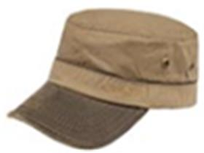 | STETSON | 6 | коричневый | 100% хлопок / Подклад: 100% хлопок |  |  | Унисекс |  | 0 | 0 |  | 0 | 2 | 0 | 7 | 0 |  | 0 | 0 | 0 | 0 | 9 | LK | Friedrich W. Schneider GmbH & Co. KG; Oskar-Schindler-Str. 11, D 50769 Köln, Germany | Шри-Ланка | 0.1 | 0.15 | 0.9 | 1.35 | 1,178.89 ₽ | 10,609.99 €
02-361-14 | 2541104 | TRAVELLER WAXED COTTON | Шляпы | Шляпа федора | Stetson | всесезон | 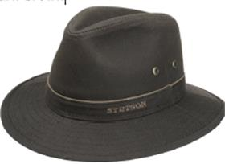 | STETSON | 6 | коричневый | 100% хлопок / Подклад: 55% хлопок - 45% полиэстер |  |  | Унисекс |  | 0 | 0 |  | 0 | 8 | 0 | 8 | 0 | 6 | 0 | 0 | 0 | 0 | 22 | LK | Friedrich W. Schneider GmbH & Co. KG; Oskar-Schindler-Str. 11, D 50769 Köln, Germany | Шри-Ланка | 0.1 | 0.15 | 2.2 | 3.3 | 2,128.33 ₽ | 46,823.22 €
02-181-06 | 2541109 | TRAVELLER COTTON | Шляпы | Шляпа федора | Stetson | летний |  | STETSON | 23 | синий | 100% хлопок / Подклад: 100% хлопок |  |  | Унисекс |  | 0 | 0 |  | 0 | 3 | 0 | 5 | 0 | 3 | 0 | 0 | 0 | 0 | 11 | LK | Friedrich W. Schneider GmbH & Co. KG; Oskar-Schindler-Str. 11, D 50769 Köln, Germany | Шри-Ланка | 0.1 | 0.15 | 1.1 | 1.65 | 1,811.85 ₽ | 19,930.33 €

 |  |  |  |  |  |  |  |  |  |  |  |  |  |  |  |  |  |  |  |  |  |  |  |  |  |  |  |  | 1106 |  |  |  |  |  | 110.6 | 165.9

